Exo 1
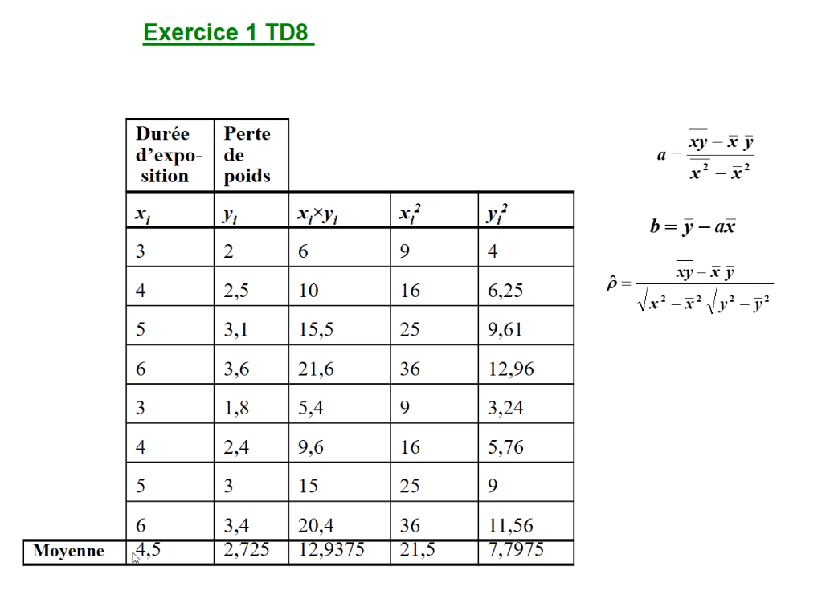

 | Durée expo | Perte de poids
 | xi | yi | xi*yi | xi² | yi²
 | 3 | 2 | 6 | 9 | 4
 | 4 | 2.5 | 10 | 16 | 6.25
 | 5 | 3.1 | 15.5 | 25 | 9.61
 | 6 | 3.6 | 21.6 | 36 | 12.96
 | 3 | 1.8 | 5.4 | 9 | 3.24
 | 4 | 2.4 | 9.6 | 16 | 5.76
 | 5 | 3 | 15 | 25 | 9
 | 6 | 3.4 | 20.4 | 36 | 11.56
Moyenne | 4.5 | 2.725 | 12.9375 | 21.5 | 7.7975

 | a= | 0.54 |  | y=0,54x+0295
 | b= | 0.295 |  | 0.9802
 | P= | 0.99003437679

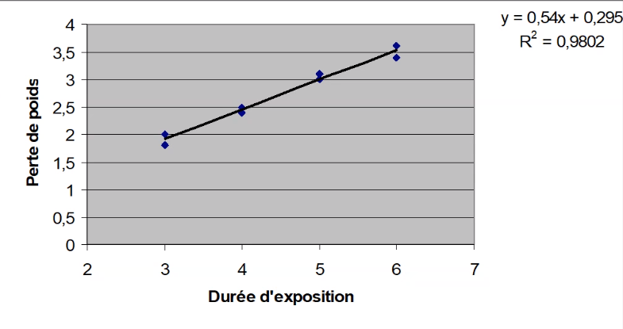

 | Durée expo | perte de poids | valeur précise
 | 3 | 1.9 | 1.915
 | 4 | 2.4 | 2.455
 | 5 | 3 | 2.995
 | 7 | 4 | 4.075

Exo 2
Année | Indice
1976 | 184.7
1977 | 202.4
1978 | 219.4
1979 | 239.7
1980 | 265.9
1981 | 294.5
1982 | 328.7
1983 | 357.3
1984 | 378

 | Année | Indice
 | xi | yi | xi*yi | xi² | yi²
 | 1976 | 184.7 | 364967.2 | 3904576 | 34114.09
 | 1977 | 202.4 | 400144.8 | 3908529 | 40965.76
 | 1978 | 219.4 | 433973.2 | 3912484 | 48136.36
 | 1979 | 239.7 | 474366.3 | 3916441 | 57456.09
 | 1980 | 265.9 | 526482 | 3920400 | 70702.81
 | 1981 | 294.5 | 583404.5 | 3924361 | 86730.25
 | 1982 | 328.7 | 651483.4 | 3928324 | 108043.69
 | 1983 | 357.3 | 708525.9 | 3932289 | 127663.29
 | 1984 | 378 | 749952 | 3936256 | 142884
Moyenne | 1980 | 274.51111111 | 543699.92222 | 3920406.6667 | 79632.926667

 | a= | 25.188333334
 | b= | -49598.38889
 | P= | 0.99450203851

Exo 3
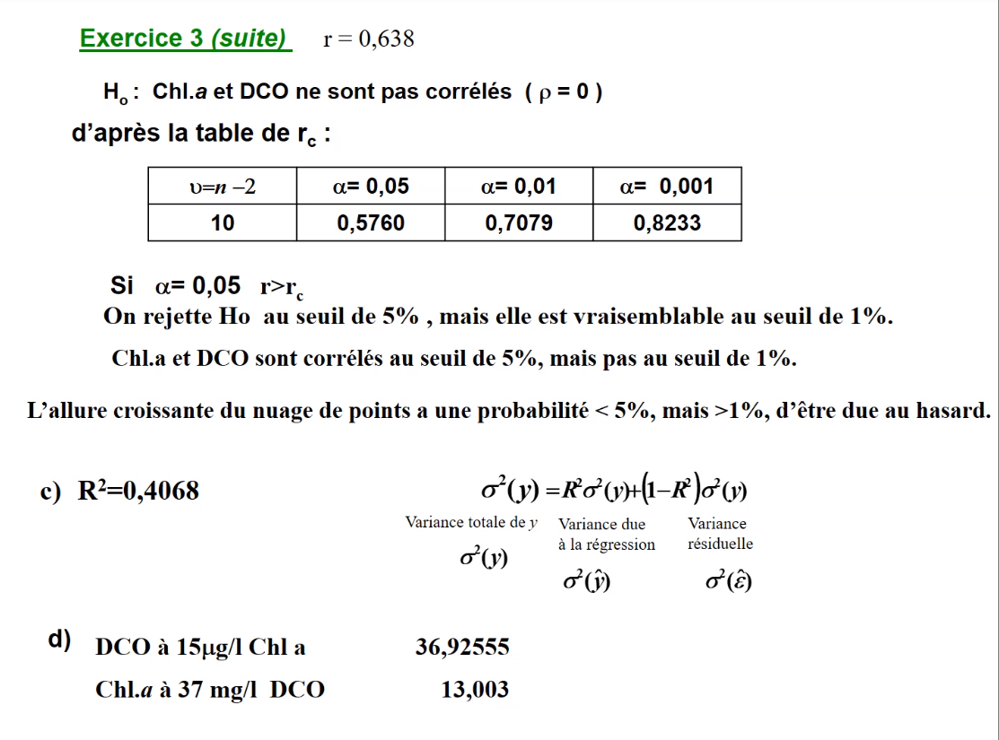
Chl a | DCO
9.03 | 43
4.9 | 32 | r = | 0.63780874876
14.92 | 43
18.54 | 42
9.12 | 26
9.92 | 26
11.81 | 27
19.72 | 38
2.84 | 29
4.16 | 28
14.61 | 37
19.24 | 41

Exo 4
Frais | Sec
20.4 | 3.6
28.4 | 3.4
48.7 | 5.6
28.8 | 4.1
32.9 | 3.3
100.2 | 9.3
32.2 | 3.7
27.8 | 3.2
27 | 2.9
36.7 | 4.5
20.4 | 2.6
24.3 | 6.5
24.3 | 3.1
18 | 2.6
31.7 | 4.4
25.7 | 2.8
41.2 | 4.6
53 | 6
61 | 7.2
61.2 | 6.3 | r= | 0.88311947097

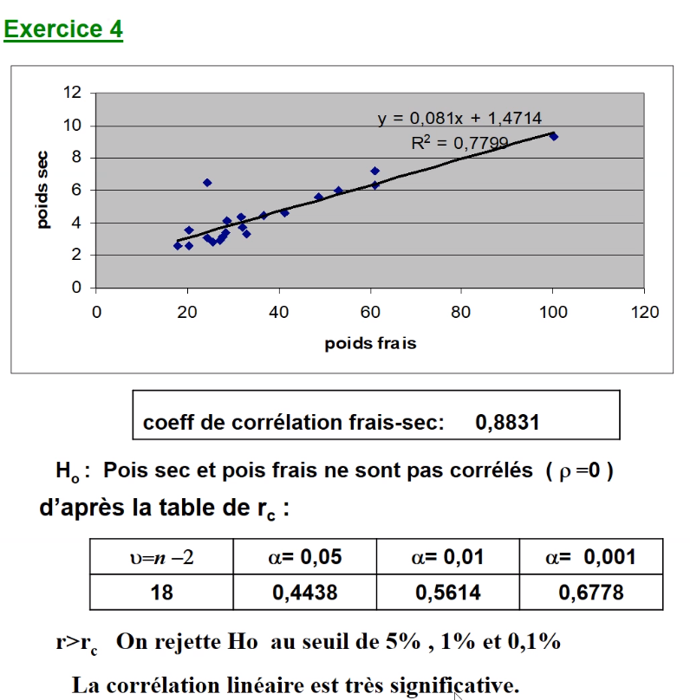

 |  |  | frais
 |  |  | 100.2 | 9.3
 |  |  | 24.3 | 6.5

 |  |  | Frais | Sec
 |  |  | 20.4 | 3.6
 |  |  | 28.4 | 3.4
 |  |  | 48.7 | 5.6
 |  |  | 28.8 | 4.1
 |  |  | 32.9 | 3.3
 |  |  | 32.2 | 3.7
 |  |  | 27.8 | 3.2
 |  |  | 27 | 2.9
 |  |  | 36.7 | 4.5
 |  |  | 20.4 | 2.6
 |  |  | 24.3 | 3.1
 |  |  | 18 | 2.6
 |  |  | 31.7 | 4.4
 |  |  | 25.7 | 2.8
 |  |  | 41.2 | 4.6
 |  |  | 53 | 6
 |  |  | 61 | 7.2
 |  |  | 61.2 | 6.3

Exo 5
X | D
0.2 | 19 | 2.9444389792
0.2 | 21 | 3.0445224377
0.4 | 35 | 3.5553480615
0.4 | 38 | 3.6375861597
0.6 | 64 | 4.1588830834
0.6 | 66 | 4.189654742
0.8 | 115 | 4.7449321284
0.8 | 130 | 4.8675344505
1 | 200 | 5.2983173665
1 | 210 | 5.3471075307

